Колпаков_32 кВт
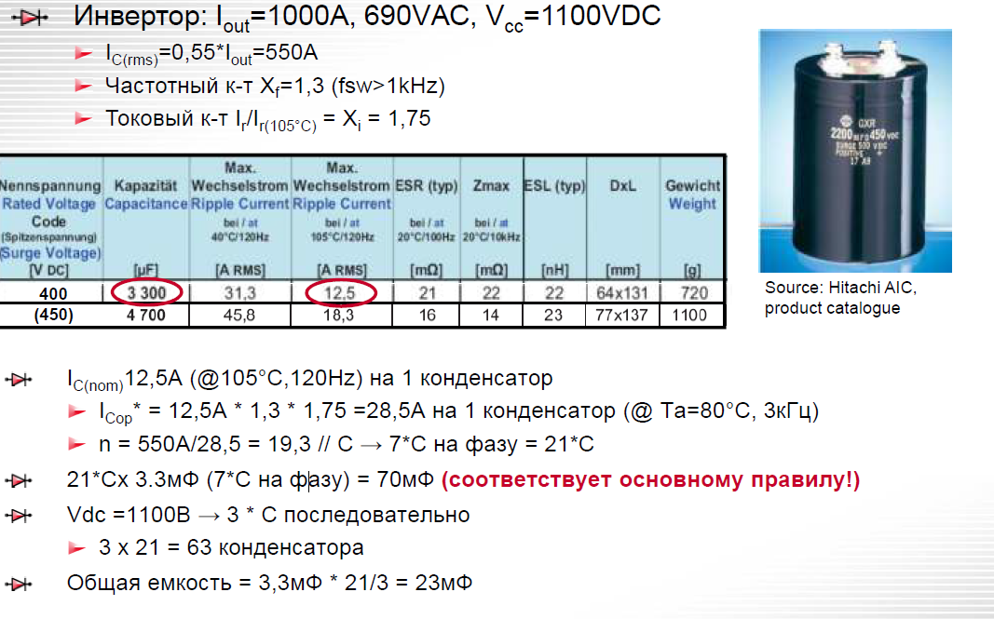
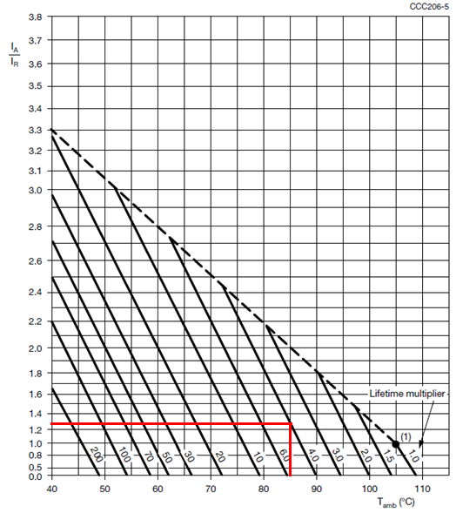
Расчет емкости ЗПТ
(методика Колпакова, Semikron)
автор: Тихонов, 03.12.2018

методика здесь

Исходные данные:

Электропитание
P= | 35200 | W | Мощность нагрузки
Pfactor= | 1.1 |  | коэфф. перегрузки
Iout= | 70.320863237 | Arms | пиковое значение синусоидального выходного тока (rms)
Uce= | 2.05 | V | напряжение насыщения IGBT (из графика в pdf)
Uline= | 340 | V | линейное напряжение сети RMS
Us= | 480.83261121 | V | DC напряжение питания после моста
cosfi= | 0.85 |  | косинус угла между током и напряжением

Конденсаторы
C1= | 1.2 | mF | емкость одного конденсатора
Umax= | 450 | V | рабочее напряжение (datasheet)
Ir= | 4.84 | Arms | max ripple current (datasheet)
Ic= | 38.67647478 | Arms | ток DC-шины
Тип | MAL-450V-1200~mkF-±20%; MAL229957122E3 "Vishay"

Прочее
Life= | 5 | лет | срок службы, не менее (ТЗ)
LT= | 30000 | час | наработка на отказ, не менее (ТЗ)
t_env= | 85 | °C | температура воздуха (ТЗ)

Расчеты

Creq= | 4.2192517942 | mF | необходимая емкость конденсаторов ЗПТ (0,06 mF на 1 Arms)

Xi= | 1.3 | токовый коэфф. (из графика) |  | f(Hz) | K*Ir
Примечание: срок службы в 30000 часов при +85°C недостижим у данных конденсаторов. |  |  |  | 50 | 0.9
расчет ведется для LT=20 000 часов |  |  |  | 100 | 1
 |  |  |  | 200 | 1.2
Xf= | 1.5 |  | частотный коэфф. (из графика при 8 kHz) | 400 | 1.3
 |  |  |  | 1000 | 1.4
Icop= | 9.438 | Arms | рабочий ток на 1 конденсатор Ta=80°C, 8kHz | 10000 | 1.5
n= | 4.0979524031 |  | необходимое кол-во конденсаторов
n= | 4 |  | выбираем n вручную
С1= | 4.8 | mF | получившаяся емкость C*n
n_ser= | 2 |  | кол-во конденсаторов последовательно (по макс напряжению)
n_tot= | 8 |  | суммарное кол-во конденсаторов с учетом послед. включения
Ctot= | 2.4 | mF | Общая емкость

Колпаков_15 кВт
Расчет емкости ЗПТ
(методика Колпакова, Semikron)
автор: Тихонов, 03.12.2018

методика здесь

Исходные данные:

Электропитание
P= | 15000 | W | Мощность нагрузки
Pfactor= | 1 |  | коэфф. перегрузки
Iout= | 29.966276948 | Arms | пиковое значение синусоидального выходного тока (rms)
Uline= | 340 | V | линейное напряжение сети RMS
Us= | 480.83261121 | V | DC напряжение питания после моста
cosfi= | 0.85 |  | косинус угла между током и напряжением

Конденсаторы
C1= | 1.2 | mF | емкость одного конденсатора
Umax= | 450 | V | рабочее напряжение (datasheet)
Ir= | 4.84 | Arms | max ripple current (datasheet)
Ic= | 16.481452321 | Arms | ток DC-шины
Тип | MAL-450V-1200~mkF-±20%; MAL229957122E3 "Vishay"

Прочее
Life= | 5 | лет | срок службы, не менее (ТЗ)
LT= | 30000 | час | наработка на отказ, не менее (ТЗ)
t_env= | 85 | °C | температура воздуха (ТЗ)

Расчеты

Creq= | 1.7979766169 | mF | необходимая емкость конденсаторов ЗПТ (0,06 mF на 1 Arms)

Xi= | 1.3 | токовый коэфф. (из графика) |  | f(Hz) | K*Ir
Примечание: срок службы в 30000 часов при +85°C недостижим у данных конденсаторов. |  |  |  | 50 | 0.9
расчет ведется для LT=20 000 часов |  |  |  | 100 | 1
 |  |  |  | 200 | 1.2
Xf= | 1.5 |  | частотный коэфф. (из графика при 8 kHz) | 400 | 1.3
 |  |  |  | 1000 | 1.4
Icop= | 9.438 | Arms | рабочий ток на 1 конденсатор Ta=80°C, 8kHz | 10000 | 1.5
n= | 1.7462865354 |  | необходимое кол-во конденсаторов
n= | 2 |  | выбираем n вручную
С1= | 2.4 | mF | получившаяся емкость C*n
n_ser= | 2 |  | кол-во конденсаторов последовательно (по макс напряжению)
n_tot= | 4 |  | суммарное кол-во конденсаторов с учетом послед. включения
Ctot= | 1.2 | mF | Общая емкость

Колпаков_10 кВт
Расчет емкости ЗПТ
(методика Колпакова, Semikron)
автор: Тихонов, 19.09.2019

методика здесь

Исходные данные:

Электропитание
P= | 10000 | W | Мощность нагрузки
Pfactor= | 1 |  | коэфф. перегрузки
Iout= | 16.98089027 | Arms | пиковое значение синусоидального выходного тока (rms)
Uline= | 400 | V | линейное напряжение сети RMS
Us= | 565.68542495 | V | DC напряжение питания после моста
cosfi= | 0.85 |  | косинус угла между током и напряжением

Конденсаторы
C1= | 1.2 | mF | емкость одного конденсатора
Umax= | 450 | V | рабочее напряжение (datasheet)
Ir= | 4.84 | Arms | max ripple current (datasheet)
Ic= | 9.3394896487 | Arms | ток DC-шины
Тип | MAL-450V-1200~mkF-±20%; MAL229957122E3 "Vishay"

Прочее
Life= | 5 | лет | срок службы, не менее (ТЗ)
LT= | 30000 | час | наработка на отказ, не менее (ТЗ)
t_env= | 85 | °C | температура воздуха (ТЗ)

Расчеты

Creq= | 1.0188534162 | mF | необходимая емкость конденсаторов ЗПТ (0,06 mF на 1 Arms)

Xi= | 1.3 | токовый коэфф. (из графика) |  | f(Hz) | K*Ir
Примечание: срок службы в 30000 часов при +85°C недостижим у данных конденсаторов. |  |  |  | 50 | 0.9
расчет ведется для LT=20 000 часов |  |  |  | 100 | 1
 |  |  |  | 200 | 1.2
Xf= | 1.5 |  | частотный коэфф. (из графика при 8 kHz) | 400 | 1.3
 |  |  |  | 1000 | 1.4
Icop= | 9.438 | Arms | рабочий ток на 1 конденсатор Ta=85°C, 8kHz | 10000 | 1.5
n= | 0.98956237006 |  | необходимое кол-во конденсаторов
n= | 2 |  | выбираем n вручную
С1= | 2.4 | mF | получившаяся емкость C*n
n_ser= | 2 |  | кол-во конденсаторов последовательно (по макс напряжению)
n_tot= | 4 |  | суммарное кол-во конденсаторов с учетом послед. включения
Ctot= | 1.2 | mF | Общая емкость

Горный №1
Расчет емкости ЗПТ
(методика Горного университета)
Метод №1. Классический
заключается в рассмотрении конден сатора как фильтрующего элемента, при- меняемого для уменьшения низкочастот- ной составляющей пульсаций напряжения

автор: Тихонов, 03.12.2018
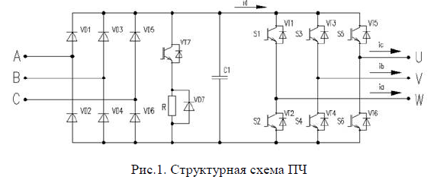
методика здесь

Исходные данные:

Электропитание
P= | 15000 | W | Мощность нагрузки
Pfactor= | 1 |  | коэфф. перегрузки
Iout= | 25.471335405 | Arms | пиковое значение синусоидального выходного тока (rms)
Uce= | 2.05 | V | напряжение насыщения IGBT (из графика в pdf)
Uline= | 400 | V | линейное напряжение сети RMS
Us= | 565.68542495 | V | DC напряжение питания после моста
cosfi= | 0.85 |  | косинус угла между током и напряжением
m= | 6 |  | схема выпрямителя (m-импульсная схема)

Расчет

q= | 0.057142857143 |  | коэфф. пульсаций
C= | 0.72231430068 | mF | требуемая емкость конденсатора

